상품제안서
타이틀리스트 Pro v1 골프공4구 세트 | 상품코드: S46717

 |  |  |  |  |  |  | 02-713-8555 | www.synergygift.co.kr
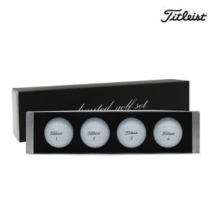

【상세/제작정보】 | <p><span style="font-size: 14pt;">※ 컬러인쇄 4구 기준</span></p>

【인쇄/포장옵션】 | 풀칼라 / 포장지포장

【공급단가】 | 수량 | 20~ | 50~ | 100~ | 300~ | 500~
*VAT별도 | 단가 | 34,790원 | 33,420원 | 32,050원 | 31,230원 | 30,410원

【상품 URL】 | https://www.synergygift.co.kr:443/src/goods_detail.php?gdno=46717

